活動預覽圖開圖
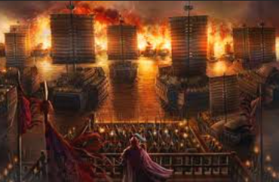
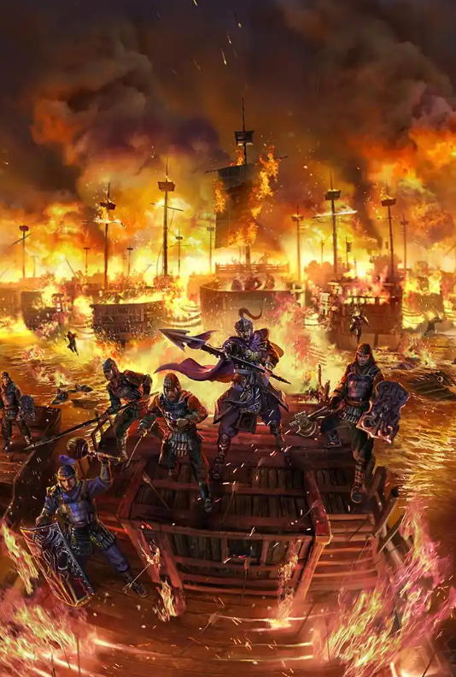
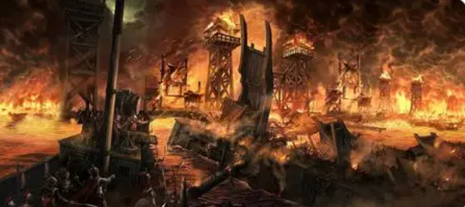
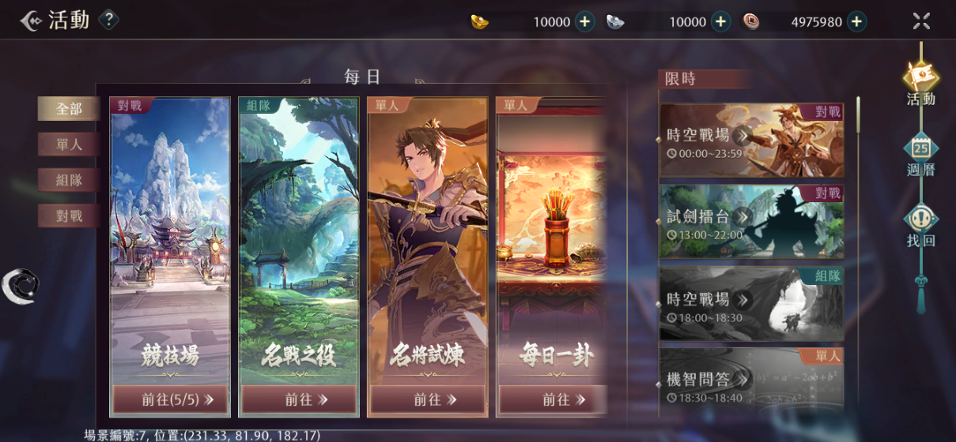
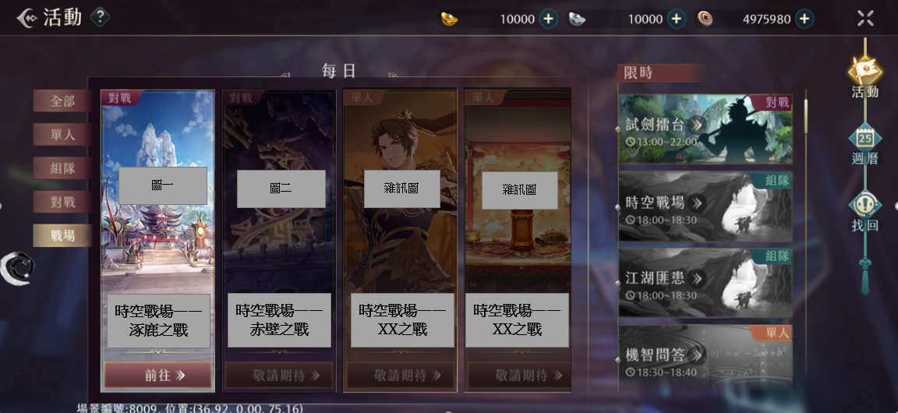
 |  | 需要幾張時空戰場的不同主題的活動預覽圖
 |  | 主題一和主題二需要完整的圖，其他主題可以暫時先用雜訊圖 |  |  | 希望的樣子→

雜訊圖參考：
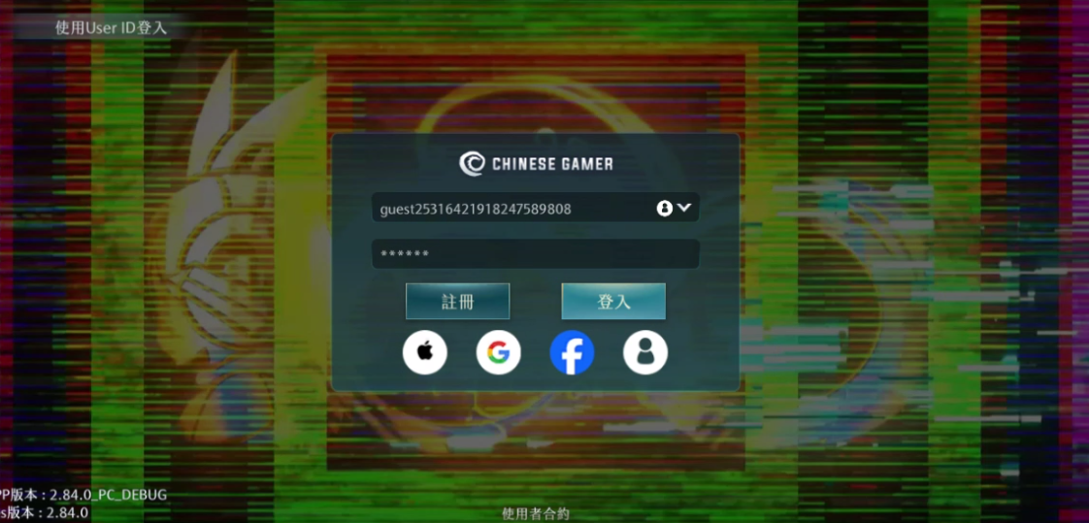
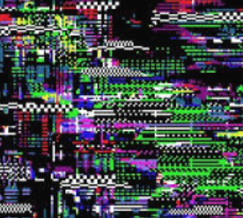


主題一：涿鹿之戰
由於這個主題的名將形象已經確認，所以活動預覽圖如果需要也可以出現名將形象
黃帝形象↓： | 蚩尤形象↓：
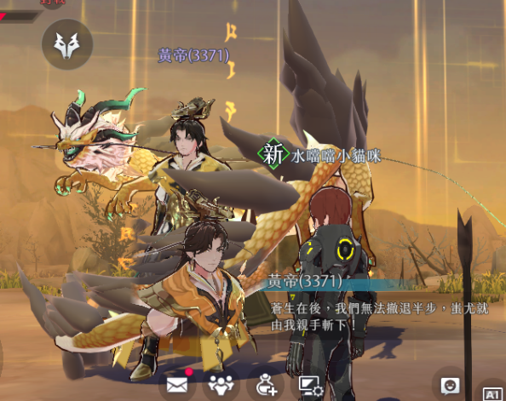
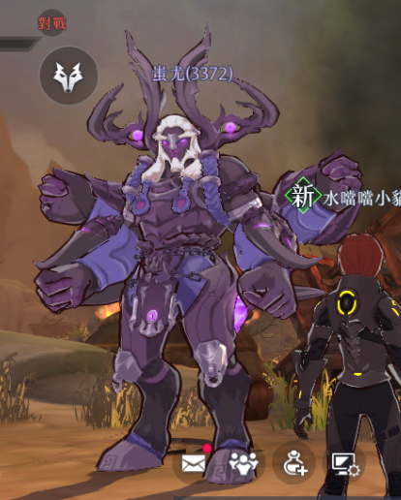

主題一預覽圖參考：
什麽陣營只在一念之間的感覺 | 作爲正義的一方直面强敵的感覺 |  | 兩個主將對戰的感覺
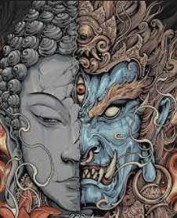
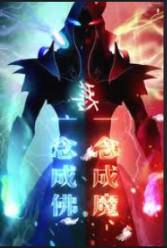
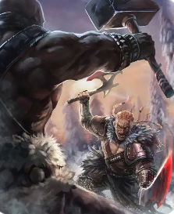
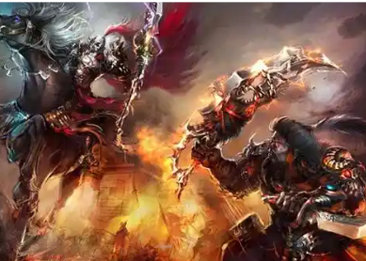
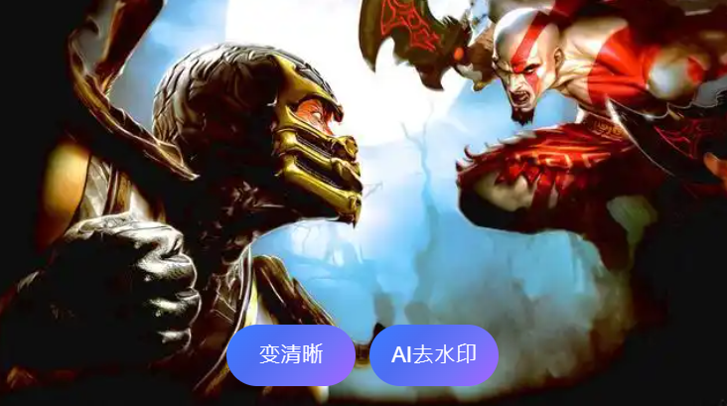

主題二：赤壁之戰
雖然確定了主題，但是要做哪幾隻名將還沒有確定，所以可以描述一個群像
主題二預覽圖參考：
大軍向前綫駛去感覺 | 兵臨城下的感覺（人物用一般路人臉） |  |  | 一整片燒爛的感覺

日後的主題
